請求書
御 請 求 書
 |  |  |  |  | No
 |  |  |  |  | 請求日
株式会社 北村組 |  | 御中
〒515-0019
三重県松阪市中央町306-1 |  |  |  |  | 会社名
 |  |  |  |  | 住所
【工事名】
 |  |  |  |  | 会社名
下記をご請求申し上げます。
合計(税込) | ¥0 |  |  |  | TEL
 |  |  |  |  | FAX
 | 品目のうち※印は軽減税率対象 |  |  |  | 登録番号
取引年月日 | 品目又は納品書番号 |  |  | 税率 | 単価(税抜） | 数量 | 金額(税抜）

値引き時の端数処理は計算式を消して手入力で調整願います。
 |  |  | 税率 | 消費税 |  | 税抜合計金額
 |  |  | 10%対象 | ¥0 |  | 10%対象 | ¥0
 |  |  | 8%対象 | ¥0 |  | 8%対象 | ¥0
 |  |  | 合計 | ¥0 |  | 合計(税抜） | ¥0
 |  |  |  |  |  | 合計(税込） | ¥0

 |  |  | 振込先
 |  |  | ●●銀行 ●●支店 (普通)0000002 カナ社名

御 請 求 書(貴社控）
 |  |  |  |  | No | 0
 |  |  |  |  | 請求日 | 0
株式会社 北村組 |  | 御中
〒515-0019
三重県松阪市中央町306-1 |  |  |  |  | 会社名
 |  |  |  |  | 住所
【工事名】
 |  |  |  |  | 会社名
下記をご請求申し上げます。
合計(税込) | ¥0 |  |  |  | TEL
 |  |  |  |  | FAX
 | 品目のうち※印は軽減税率対象 |  |  |  | 登録番号
取引年月日 | 品目又は納品書番号 |  |  | 税率 | 単価(税抜） | 数量 | 金額(税抜）
0
0
0
0
0
0
0
0
0
0
0
0
0
0
0
0
0
0
0
0
0
0
0
0
 |  |  | 税率 | 消費税 |  | 税抜合計金額
 |  |  | 10%対象 | ¥0 |  | 10%対象 | ¥0
 |  |  | 8%対象 | ¥0 |  | 8%対象 | ¥0
 |  |  | 合計 | ¥0 |  | 合計(税抜） | ¥0
 |  |  |  |  |  | 合計(税込） | ¥0

 |  |  | 振込先
 |  |  | ●●銀行 ●●支店 (普通)0000002 カナ社名

値引き請求書の見本
御 請 求 書 |  |  |  |  |  |  |  | 参考）売上げに係る対価の返還等として処理する場合（国税庁：適格請求書の記載事項より）
 |  |  |  |  | No
 |  |  |  |  | 請求日
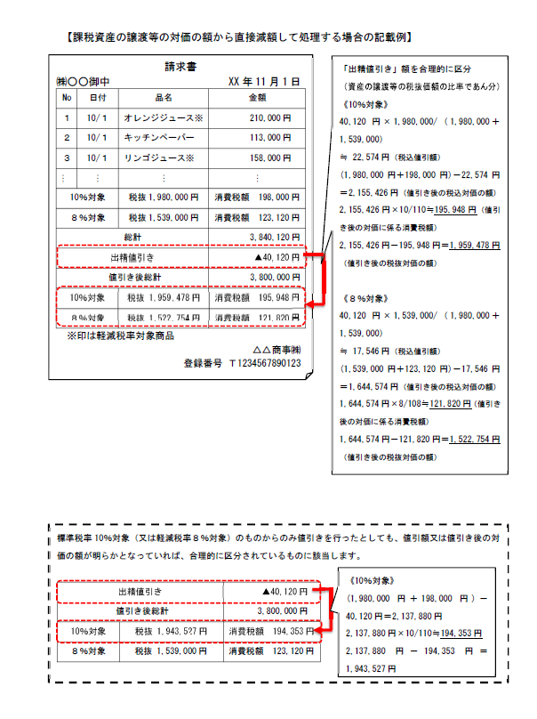
株式会社 北村組 |  | 御中
〒515-0019
三重県松阪市中央町306-1 |  |  |  |  | 会社名
 |  |  |  |  | 住所
【工事名】
適格適格請求書発行事業者の登録番号
 |  |  |  |  | 会社名
下記をご請求申し上げます。
合計(税込) | ¥0 |  |  |  | TEL
 |  |  |  |  | FAX
 | 品目のうち※印は軽減税率対象 |  |  |  | 登録番号 | T1234567890123
取引年月日 | 品目又は納品書番号 |  |  | 税率 | 単価(税抜） | 数量 | 金額(税抜）
2023-05-10 | ノート |  |  | 10% | 155 | 100 | ¥15,500
2023-05-23 | ※ コーヒー |  |  | 8% | 255 | 50 | ¥12,750
2023-05-30 | A4ファイル |  |  | 10% | 300 | 150 | ¥45,000
2023-05-01 | ※ ミルク |  |  | 8% | 500 | 50 | ¥25,000
注： 軽減税率対象品目は※印を付けて下さい。

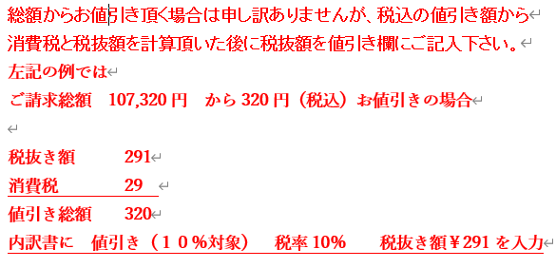

 | 値引き（１０％対象） |  |  | 10% |  |  | ¥-291

10%対象の消費税を端数調整しています。
 |  |  | 税率 | 消費税 |  | 税抜合計金額
 |  |  | 10%対象 | ¥6,021 |  | 10%対象 | ¥60,209
 |  |  | 8%対象 | ¥3,020 |  | 8%対象 | ¥37,750
 |  |  | 合計 | ¥9,041 |  | 合計(税抜） | ¥97,959
 |  |  |  |  |  | 合計(税込） | ¥107,000

 |  |  | 振込先
 |  |  | ●●銀行 ●●支店 (普通)0000002 カナ社名

御 請 求 書(貴社控）
 |  |  |  |  | No | 0
 |  |  |  |  | 請求日 | 0
株式会社 北村組 |  | 御中
〒515-0019
三重県松阪市中央町306-1 |  |  |  |  | 会社名
 |  |  |  |  | 住所
【工事名】
 |  |  |  |  | 会社名
下記をご請求申し上げます。
合計(税込) | ¥0 |  |  |  | TEL
 |  |  |  |  | FAX
 | 品目のうち※印は軽減税率対象 |  |  |  | 登録番号 | T1234567890123
取引年月日 | 品目又は納品書番号 |  |  | 税率 | 単価(税抜） | 数量 | 金額(税抜）
2023-05-10 | ノート |  |  | 10% | 155 | 100 | ¥15,500
2023-05-23 | ※ コーヒー |  |  | 8% | 255 | 50 | ¥12,750
2023-05-30 | A4ファイル |  |  | 10% | 300 | 150 | ¥45,000
2023-05-01 | ※ ミルク |  |  | 8% | 500 | 50 | ¥25,000
0
0
0
0
0
0
0
0
0
0
0
0
0
0
0
0
0
0 | 値引き（１０％対象） |  |  | 10% |  |  | ¥-291
0
0
 |  |  | 税率 | 消費税 |  | 税抜合計金額
 |  |  | 10%対象 | ¥6,021 |  | 10%対象 | ¥60,209
 |  |  | 8%対象 | ¥3,020 |  | 8%対象 | ¥37,750
 |  |  | 合計 | ¥9,041 |  | 合計(税抜） | ¥97,959
 |  |  |  |  |  | 合計(税込） | ¥107,000

 |  |  | 振込先
 |  |  | ●●銀行 ●●支店 (普通)0000002 カナ社名

